G202
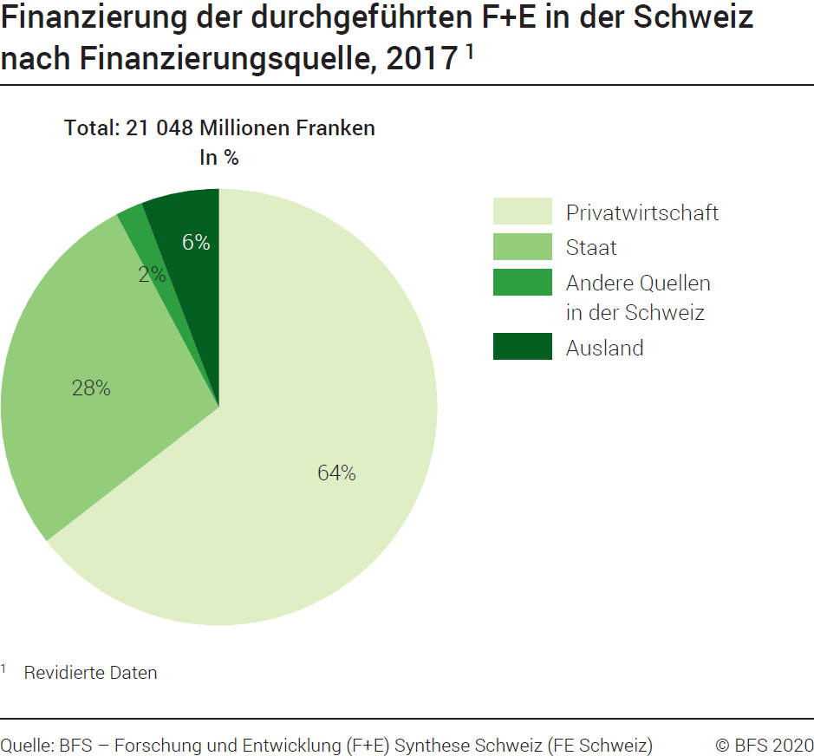
Ind20203_G202 - F+E-Finanzierung |  | Zurück zum Index

Finanzierung der in der Schweiz durchgeführten Forschung und Entwicklung (F+E) nach Finanzierungsquelle, 2017 1
In Millionen Franken zu laufenden Preisen und in %

Finanzierungsquelle | Millionen Franken | %
Bund | 3491 | 17
Kantone | 2348 | 11
Staat | 5839 | 28
Privatwirtschaft | 13574 | 64
Andere Quellen in der Schweiz | 418 | 2
Ausland | 1217 | 6
Total | 21048 | 100

1 Revidierte Daten
Quelle: BFS - Forschung und Entwicklung (F+E) Synthese Schweiz (FE Schweiz)
© BFS

G214
Ind20203-G214_Flux - F+E-Finanzierung | Zurück zum Index
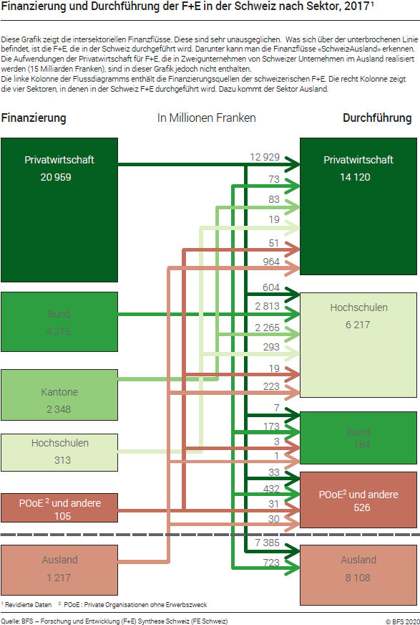

Bemerkung: Revidiere Daten im Dezember 2020

G2
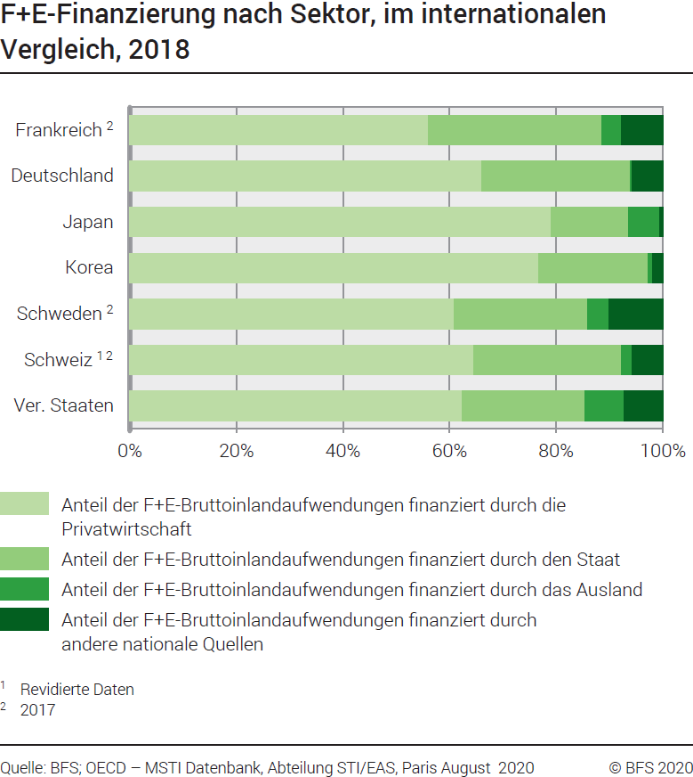
Ind20203_G2 - F+E-Finanzierung |  |  |  | Zurück zum Index

Forschung und Entwicklung (F+E)-Finanzierung nach Sektor, im internationalen Vergleich, 2018
In %

 | Anteil der F+E- Bruttoinlandauf- wendungen finanziert durch die Privatwirtschaft | Anteil der F+E- Bruttoinlandauf- wendungen finanziert durch den Staat | Anteil der F+E- Bruttoinlandauf- wendungen finanziert durch andere nationale Quellen | Anteil der F+E- Bruttoinlandauf- wendungen finanziert durch das Ausland
Frankreich 2 | 56.1 | 32.4 | 3.7 | 7.8
Deutschland | 66.0 | 27.8 | 0.3 | 5.8
Japan | 79.1 | 14.6 | 5.8 | 0.6
Korea | 76.6 | 20.5 | 0.9 | 1.9
Schweden 2 | 60.8 | 25.0 | 4.0 | 10.1
Schweiz 1 2 | 64.5 | 27.7 | 2.0 | 5.8
Vereinigte Staaten | 62.4 | 23.0 | 7.4 | 7.3

1 Revidierte Daten
2 2017
Quelle: OECD, MSTI Datenbank, Abteilung STI / EAS, Paris, August 2020; BFS - Forschung und Entwicklung (F+E) Synthese Schweiz (FE Schweiz)
© BFS

